关系图
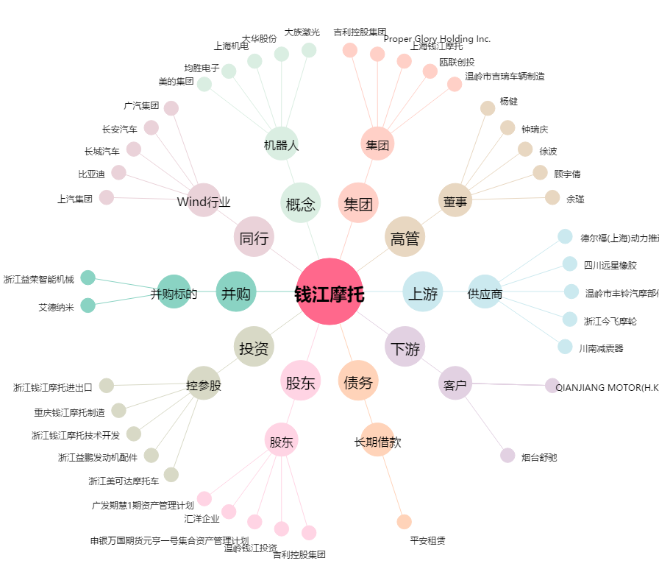
钱江摩托[000913.SZ] - 关系概览图

